总明细表
表 2 实验室设备费用明细表 单位： 万元
序号 | 实验室功能分类 | 设备名称 | 规格 | 分类（常规/定制） | 图示 | 数量（台、套） | 单价（万） | 总价（万） | 车间改造 | 需求日期 | 安装地点
 |  |  |  |  |  | 135 |  | 1576.5
1 | 加工研发设备群 | 数控车床 | 加工需求：加工长度最长不超过1m，回转直径最大400mm，棒料直径最大300mm， 双主轴斜床身双刀架中驱双头车床；最大夹持直径400mm，最大加工长度300mm 规格配置：1.支持液压卡盘；2.自动换刀系统：标配刀库（4-12工位），选配刀库；3.带液压尾座；4.冷却系统：高压冷却液喷射 | 常规 | 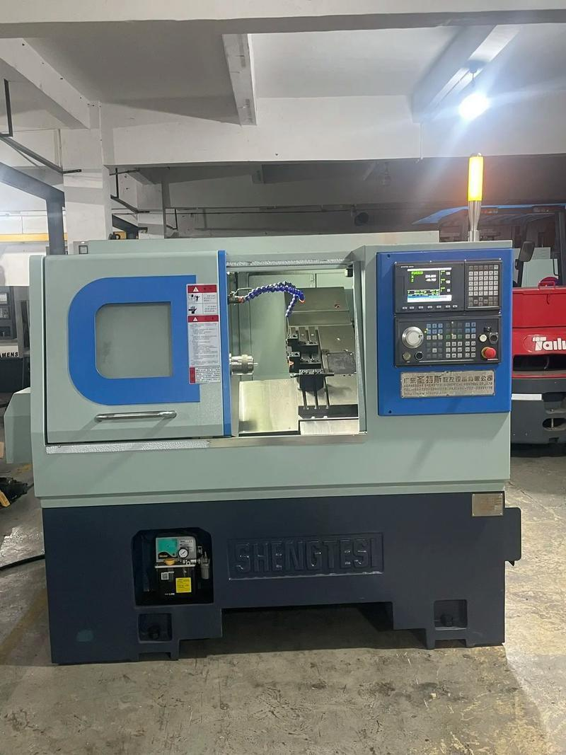 | 1 | 27 | 27 | 无需改造 | 2026年7月15-31日 | 26年7月-27年9月先用于草博园车间，后续安运至科研楼
2 |  | 工业级金属3D打印机 | 品牌：领创三维 型号：L5-1000(打印1020*1020*1100) | 常规 | 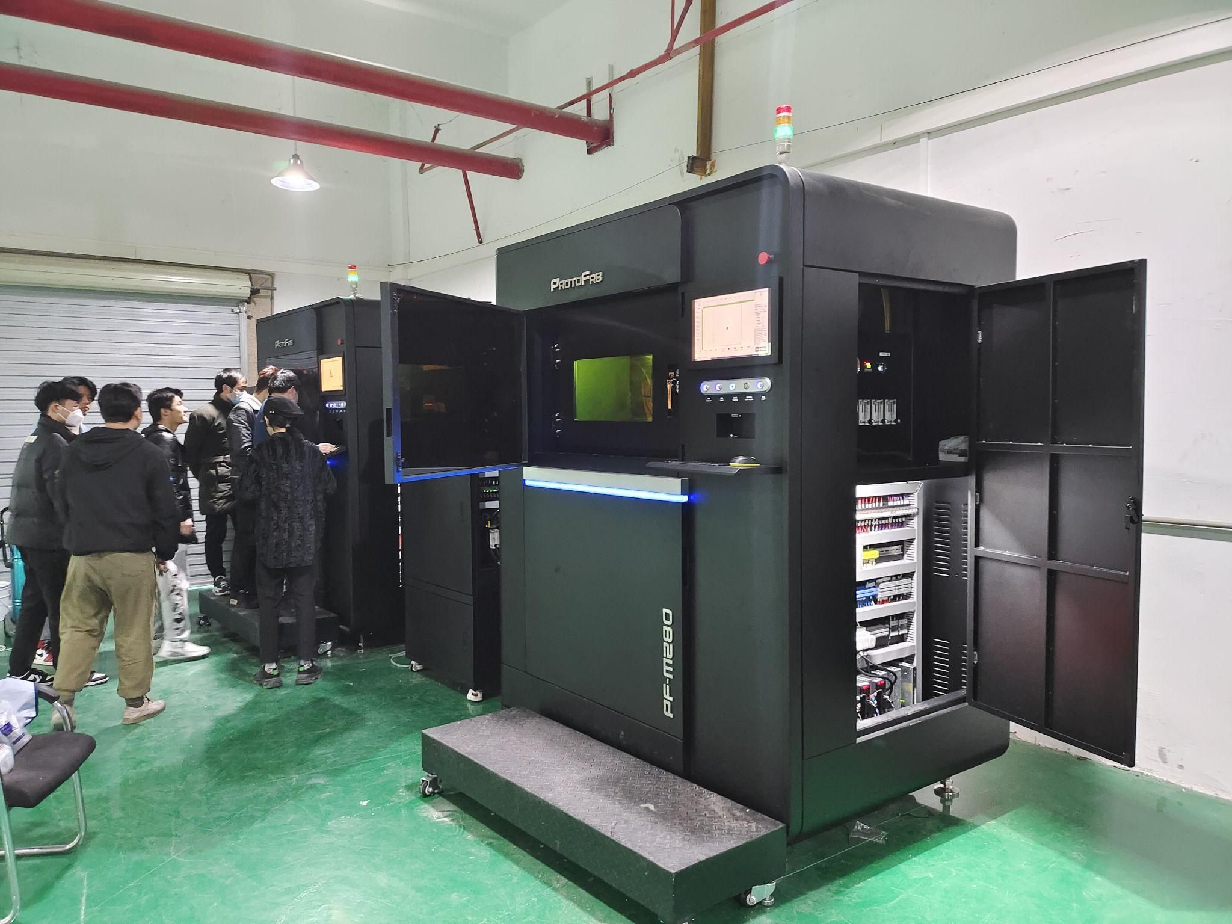 | 1 | 27 | 27 | 无需改造 | 2026年7月15-31日 | 26年7月-27年9月先用于草博园车间，后续安运至科研楼
3 |  | 数控车床 | 18C微型车床 | 常规 | 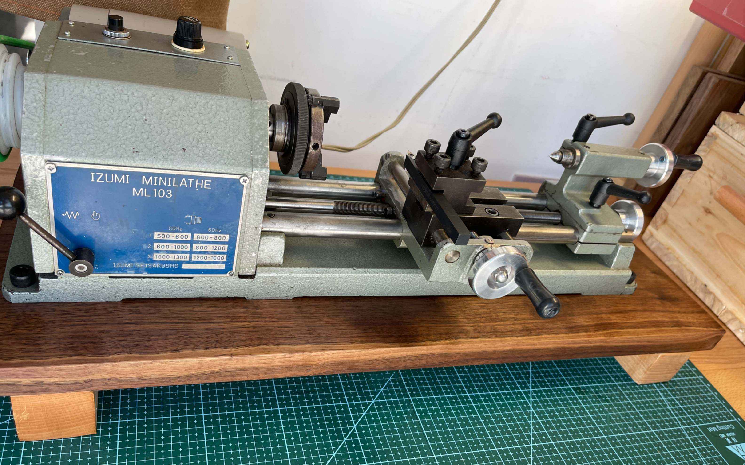 | 1 | 1 | 1 | 无需改造 | 2026年7月15-31日 | 26年7月-27年9月先用于草博园车间，后续安运至科研楼
4 |  | 3D打印+五轴加工中心联动 | 型号UD-400/5X托盘尺寸 320 mm × 320 mm 主轴 主轴转速 45000 min-1 (rpm) 主轴 工件尺寸 Φ400 mm × 300 mm | 常规 | 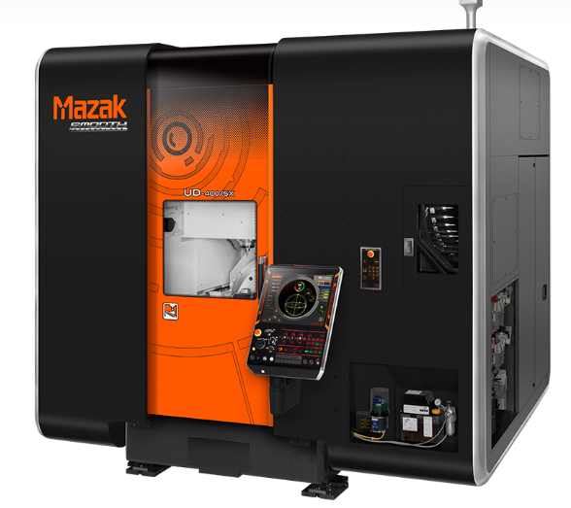 | 1 | 168 | 168 | 无需改造 | 2026年7月15-31日 | 26年7月-27年9月先用于草博园车间，后续安运至科研楼
5 |  | 自走式焊接机器人 | 气体、激光焊接两用参数：导轨行程：≥13m，分两段拼接；负载能力：6000kg（配套变位机） 定位方式：螺栓固定，配备吊装眼板 安全防护：网格状防护栏、漏电/火灾报警系统 激光跟踪系统：3D在线/离线焊缝跟踪，自动补偿偏差 电弧跟踪精度：实时纠偏±0.5mm 气动或电动驱动，集成喷硅油功能；集成控制柜：触摸屏操作，支持远程监控 免示教 多工位支持：预留变位机接口，可扩展焊接工位 仿真软件：支持离线编程与路径优化 | 定制 | 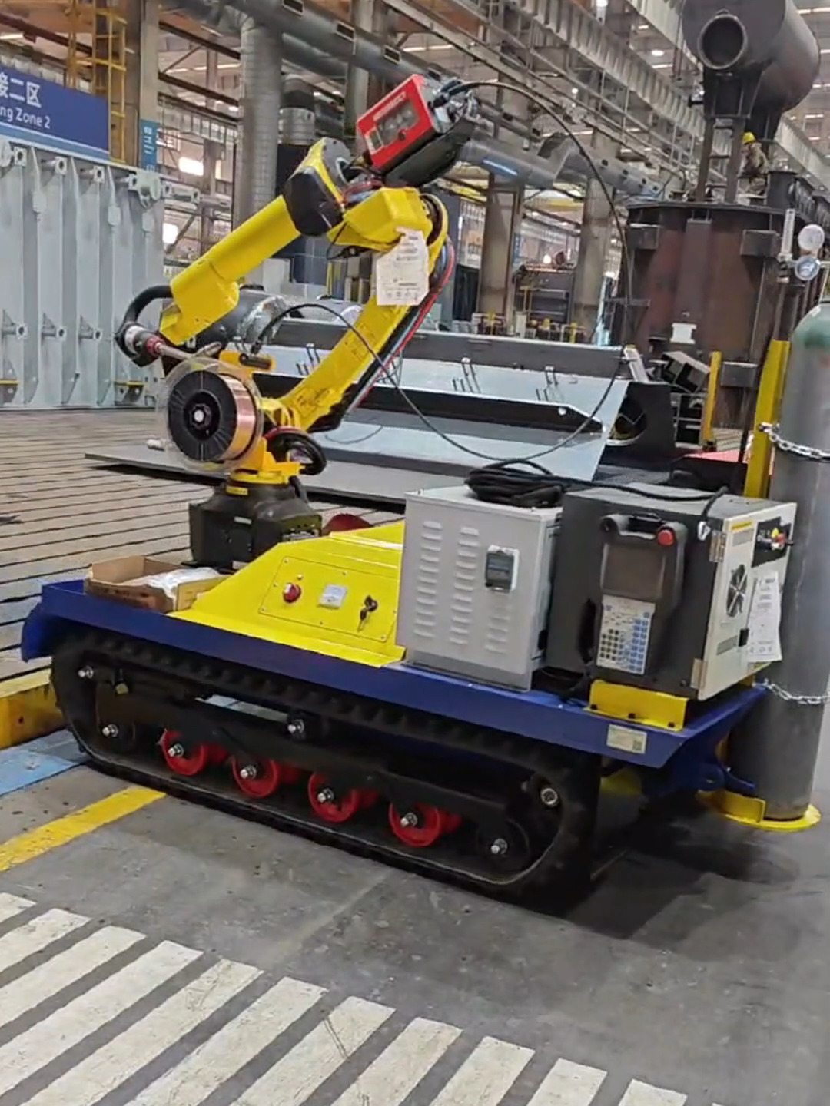 | 1 | 18 | 18 | 无需改造 | 2026年7月15-31日 | 26年7月-27年9月先用于草博园车间，后续安运至科研楼
6 | 中试验证平台设备群 | 土槽车试验台 | 土槽长70m，深度1.3 m，轨道中心距3.4m； 试验台车参数： 1.1牵引功率≥45kW，牵引力≥20kN； 1.2牵引速度：0.5～10km/h； 1.3 后置动力输出功率≥45kw，前置动力输出功率≥30kw； 1.4 动力输出轴转速：0～1100r/min（无极调速）； 1.5动力输出轴输出最大扭矩≥800N•m； 1.6前置动力输出液压泵站功率≥37kW，工作压力0～20MPa，系统排量≥28L/min； 1.7 前置液压提升力：≥8kN；后置悬挂提升力：≥12kN 台车配置： 2.1前驱动桥1套，后驱动桥1套：轮距≥3000mm，载荷≥3000kg 2.2行走轮4套：实心橡胶轮轮径≥500mm； 2.3电力四轮驱动总成1套； 2.4驱动变频电机1台：≥45kw ； 2.5刹车系统1套：自动刹车系统+紧急刹车；刹车距离≤2米； 2.6土槽车车架总成1套：行走底盘架、动力输出固定架、传动固定架； 2.7动力输出移动机构总成1套：采用机械动力输出，液压悬挂系统、移动机构、传动轴联轴器、齿轮箱等； 2.8动力输出变频电机1台：≥45kw； 2.9动力输出传动机构总成1套； 2.10备用液压输出接口≥3路，功率≥15kW； 2.11变频器3台：行走驱动电机变频器≥45kw，动力输出电机变频器≥45kw；马达泵站电机变频器≥37kw。 2.12液压泵站电机≥37kw； 2.13喷淋系统1套： 2.14台架六分力测力装置1套： 0～30KN | 定制 | 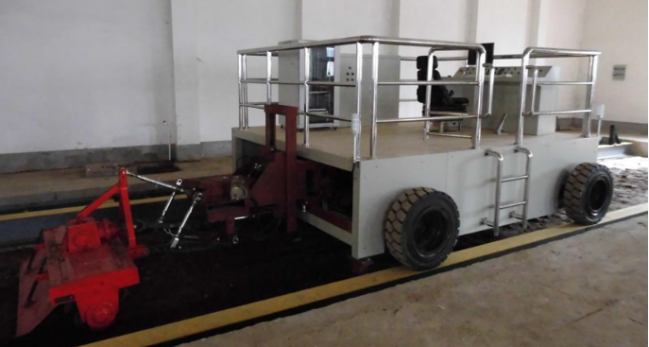 | 1 | 158 | 158 | 无需改造室外 | 2026年7月15-31日 | 2026年7月底用于草博园室外试验场地
7 | 辅助保障设备群 | NAS网络云存储服务器 | 48扩展盘位；48块20T硬盘 | 常规 | 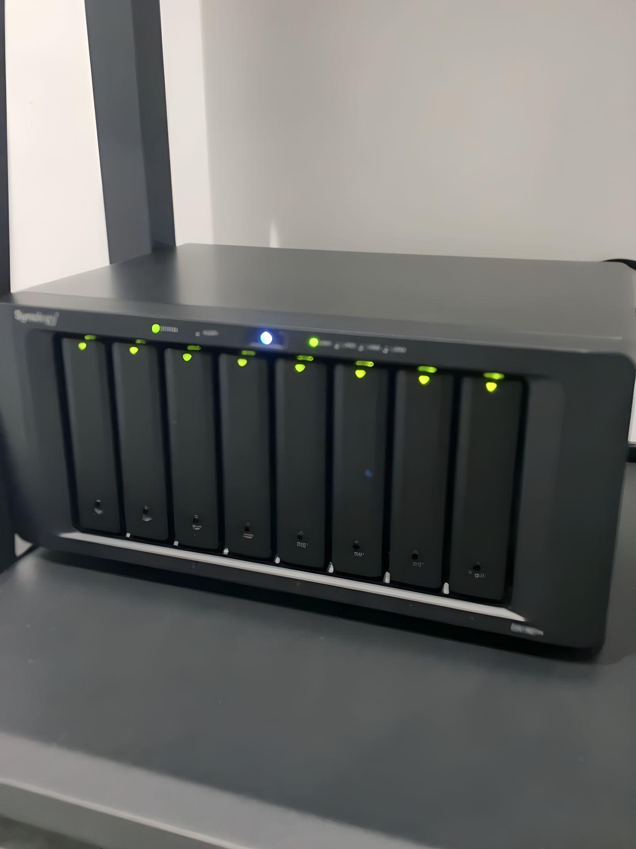 | 20 | 1 | 20 | 无需改造 | 加急需要2026年6月15-25日 | 草博园办公区
8 |  | 移动遥控式龙门架小型升降起重机 | 3吨，高5米×宽4米；0.5~5t 2~12m跨度 电动遥控 工字钢 | 常规 | 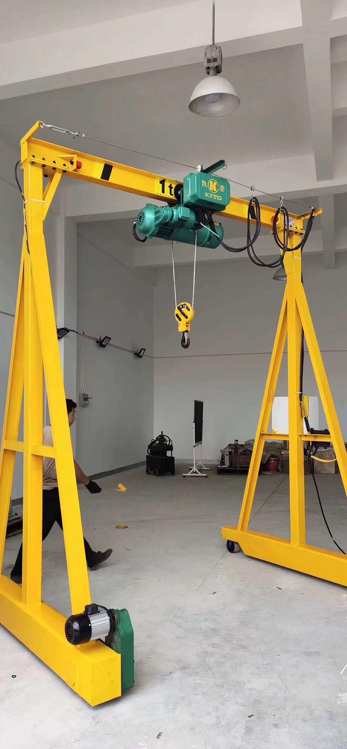 | 3 | 3 | 9 | 无需改造 | 2026年7月1-15日 | 草博园工厂
9 |  | 机械辅助类设备与工具 | 其他辅助工具 创优五抽屉工具车 规格：620×330×755mm；数量10个； 创优 60件套工位工具箱 规格：700×485×850mm，冷轧钢板，单抽屉承重80kg；数量10个； 创优重型工具柜 规格：800×500×850mm，双导轨设计，单屉承重250kg；数量10个； 胶枪（双功率大号） 适用于高粘度胶体填充，气动或电动驱动，数量20 | 常规 | 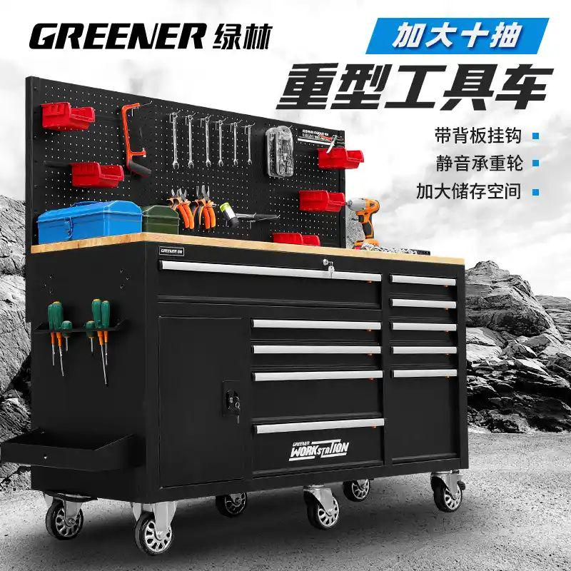 | 1 | 6 | 6 | 无需改造 | 2026年7月1-15日 | 草博园工厂
10 |  | 机械维保设备 | 1.二保焊机：500A，焊枪作业线长5米。数量20个； 2.焊条电弧焊机：400A/380v，焊枪作业线长5米，数量10个； 3.氩弧焊机：300A/380V，数量10个； 4.激光除锈机：手持式功率3000W，380V，数量1台 5.激光焊机：功率2000W，焊接6mm以内普通钢材，数量2台 | 常规 | 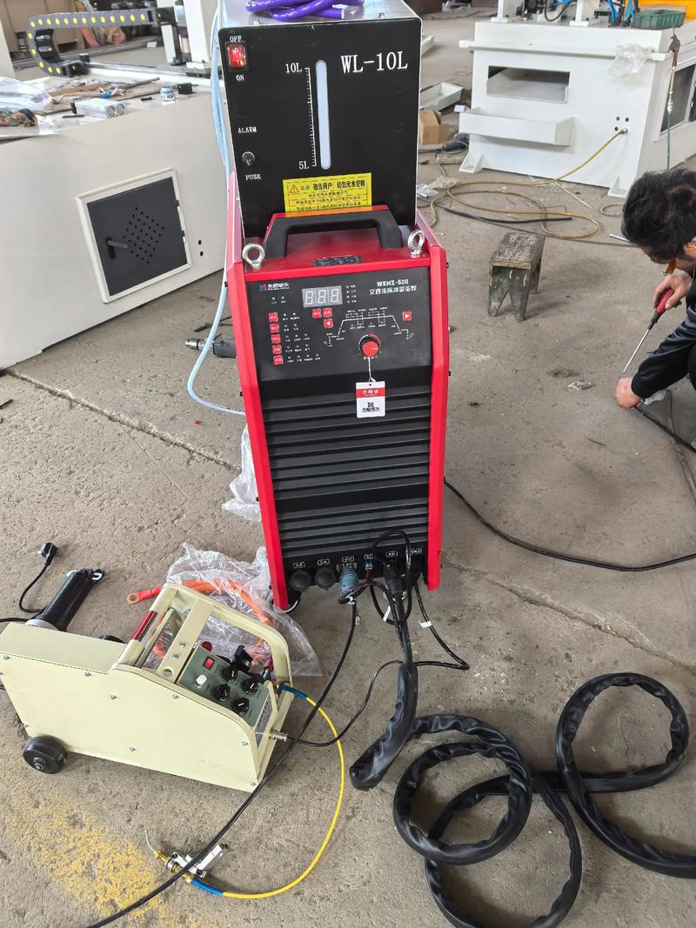 | 1 | 17 | 17 | 无需改造 | 2026年7月1-15日 | 草博园工厂
11 |  | 激光打标机 | 型号：HAN'S LASER M20，功率20W，精度±0.01mm，支持金属/塑料打标，兼容AutoCAD图纸导入 | 常规 | 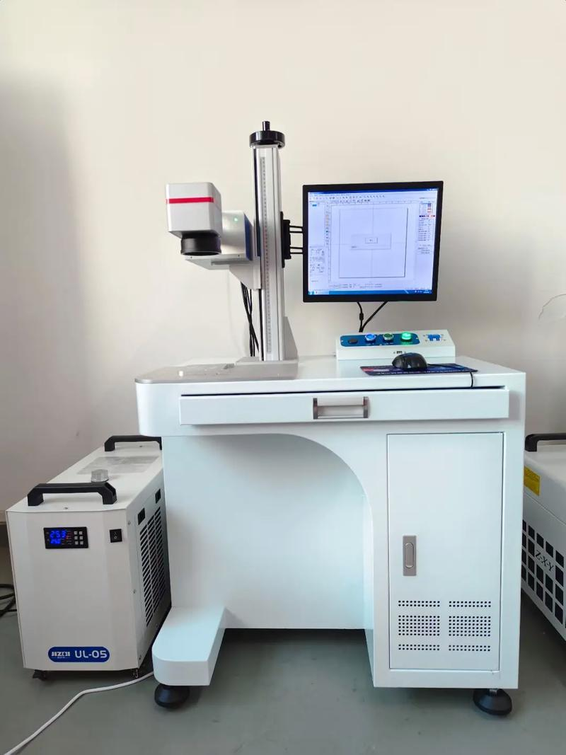 | 1 | 8 | 8 | 无需改造 | 2026年7月1-15日 | 草博园工厂
12 |  | 实验室器材套件 | 1.实验台面尺寸1300×800×820mm，40×50mm方钢骨架（壁厚≥2mm），台面贴防火板（厚≥0.8mm），环保细木工板基材；数量3台 2.辅助操作台1150×700×820mm 同等钢木结构，静音轨道抽屉 3.固定式实验椅：尺寸：280×380×480mm（椅面），钢架支撑，同款防火板饰面；数量8把 4.升降圆凳（带轮）：凳面直径32.5cm，防静电；升降范围：49-68cm（200#气杆+轮子），配防静电脚轮；数量：8 5.电路板（洞洞板）：类型：FR-4玻纤板（电脑钻孔）；参数：铜箔厚度1oz/2oz，阻燃等级94V0，抗剥离强度≥1.5N/mm 6.台钳：6寸台钳，数量3台 7.台钻：1050W微型台钻。数量3台 8.带锯机：功率：180W 喉深：406mm 线速度：550-1600SPM 脚踏开关，带角度盘，数量1台 9.地牛叉车：手动3吨，数量2台 | 定制 | 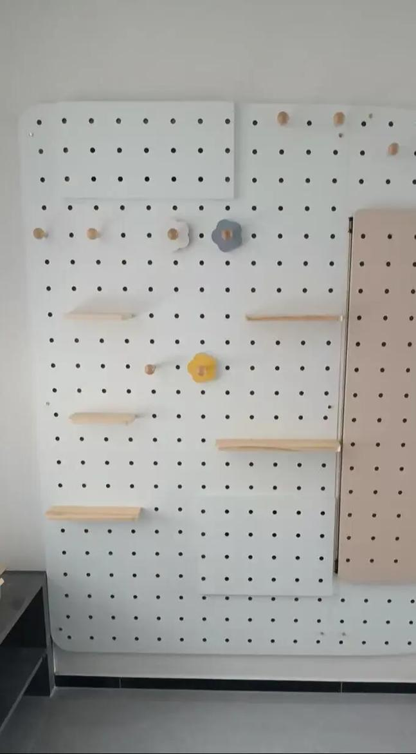 | 1 | 5 | 5 | 无需改造 | 2026年7月1-15日 | 草博园试验室
13 | 中试验证平台设备群 | 激光除草模组 | 激光管（CO2）+一体化光具座（PVC）；振镜+振镜控制卡+视觉控制卡（100 TOPS）+同轴/前景及光流相机及镜头（70 FPS ,500W/100 FPS ,40W）+二向色镜+保护镜 | 定制 | 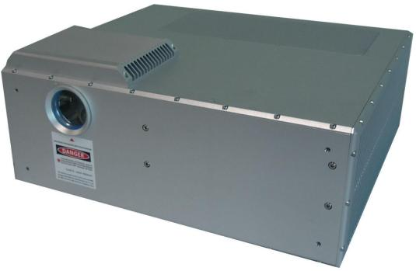 | 1 | 18 | 18 | 无需改造 | 2026年7.15-7.28 | 草博园试验室
14 |  | 移动基站 | V300/基站 | 定制 | https://item.jd.com/10144052319448.html#crumb-wrap | 1 | 3 | 3 | 无需改造 | 2026年7.15-8.8 | 草博园试验室
15 |  | 遥测仪 | 1.多通道传感器数据采集频率：≥500Hz； 2.终端采集装置连续缓存深度：32M字； 3.一体化农机动力输出轴扭矩传感器，扭矩测量精度：±1%F.S.；转速测量范围：0-4000r/min | 定制 | 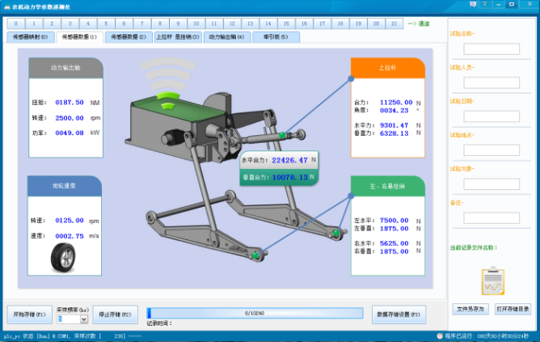 | 1 | 35 | 35 | 无需改造 | 2026年7.15-7.31 | 草博园试验室
16 |  | 万能液压系统试验台 | 压力范围：6.3MPa（变量叶片泵）至40MPa； 流量：12mL/r至500L/min； 功率：250kW； 控制方式：PLC（西门子S7-200）、伺服比例阀、数据采集系统（68通道AD卡）； 测试功能：液压泵/马达/阀件性能测试，支持压力、流量、位移、温度等多参数动态采集 | 定制 | 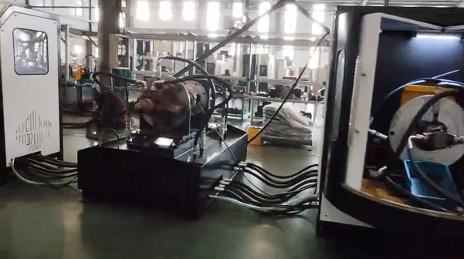 | 1 | 11.9 | 11.9 | 无需改造 | 2026年8.1-8.28 | 草博园工厂
17 |  | 电机对拖测试台 | 负载配置：11kW永磁同步电机作为负载端，测试7.5kW被测电机 测试范围： 电压：380V ±10%，电流：13.2A 扭矩：0-100N·m（精度±0.3%） 转速：0-6000rpm（额定转速1500rpm） | 定制 | 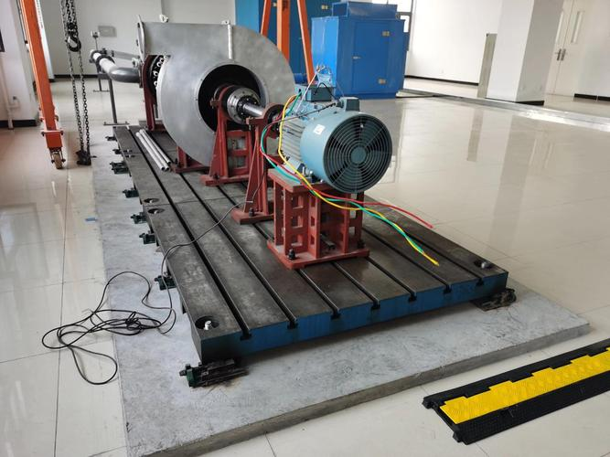 | 1 | 8 | 8 | 无需改造 | 2026年8.1-8.28 | 草博园工厂
18 |  | 硬件在环试验平台 | 8核实时处理器，支持1ms周期复杂模型解算 模块化扩展：通用IO、总线仿真（CAN/LIN）、程控电源、故障注入模块 | 定制 | 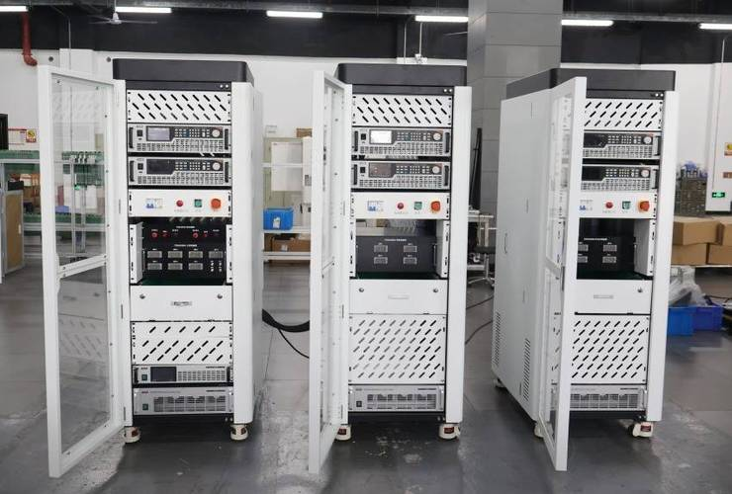 | 1 | 16 | 16 | 无需改造 | 2026年8.1-8.28 | 草博园试验室
19 |  | 高光谱成像仪相机 | 分辨率≤2.8nm，1920空间通道 + 1200光谱通道 同步可见光相机（1500万像素），支持实时NDVI等20+指数分析 | 常规 | 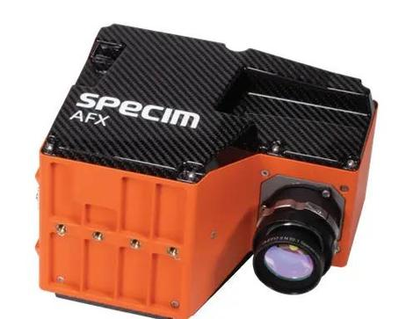 | 1 | 6 | 6 | 无需改造 | 2026年8月15-9月15 | 草博园试验室
20 |  | 高速摄像机 | 品牌：华谷动力 型号：280万彩色相机+镜头+光源+支架+ 万兆网卡WP-GXT280 | 常规 | 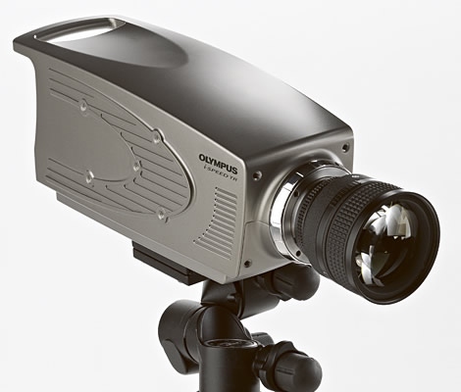 | 2 | 1 | 2 | 无需改造 | 2026.8.15-9.15 | 草博园试验室
21 |  | ETCR5000电能质量分析仪 | 支持电压、电流谐波分析，瞬态事件记录，精度±0.1%，配备蓝牙及485通信 | 常规 | 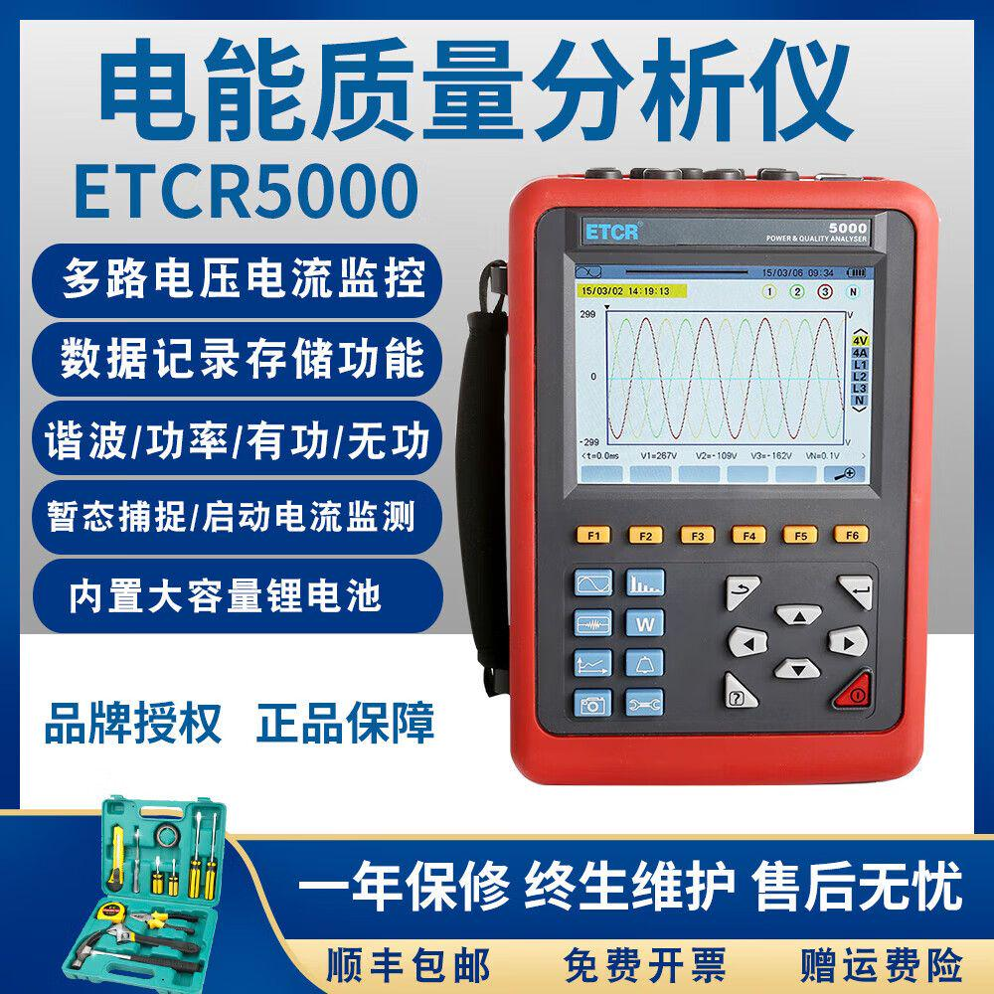 | 1 | 3 | 3 | 无需改造 | 2026.8.15-9.15 | 草博园试验室
22 |  | 土壤硬度测试仪 | 探头直径5mm，深度可调，量程：0–500kg/cm² ±0.5%，带GPS定位，数据存储 | 常规 | 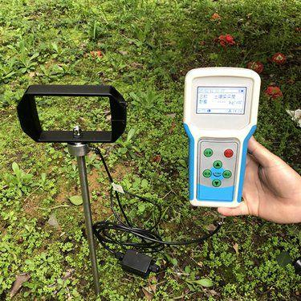 | 1 | 1 | 1 | 无需改造 | 2026.8.15-9.15 | 草博园试验室
23 | 加工研发设备群 | 3D打印机 | 型号：拓竹H2D激光全能套装-40W版 数量：2台 | 常规 | 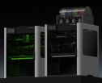 | 2 | 2.3 | 4.6 | 无需改造 | 2026.7.25-8.10 | 草博园试验室
24 |  | 桌面五轴雕刻机 | 五轴（369°旋转立体雕刻）；450×500×500mm（加工尺寸）；主轴功率 7.5kW（水冷）；主轴转速 8000–24000 rpm；重复定位精度 ±0.05mm | 常规 | 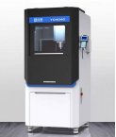 | 1 | 15 | 15 | 无需改造 | 2026.7.25-8.10 | 草博园试验室
25 |  | 焊接机器人 | 自由度：6轴；负载能力：6~8kg 重复定位精度：±0.08mm 最大运动半径：≥1440mm 焊接电源：CO₂/MAG/MIG全数字电源 额定电流：350~500A 冷却方式：水冷或空冷 免示教机器人 控制系统：支持多层多道焊、电弧跟踪、自动寻位 外部轴扩展：可联动变位机或滑台 | 常规 | 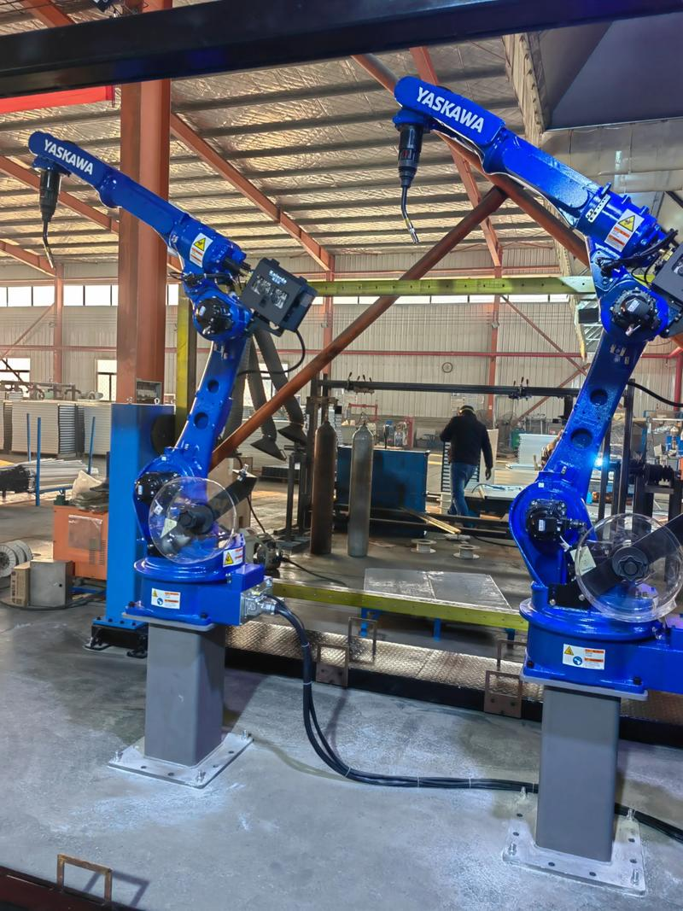 | 1 | 9 | 9 | 无需改造 | 2026.7.25-8.10 | 草博园工厂
26 |  | 激光切割机 | A24 PRO激光切割机，切割板件尺寸1000*1000mm，厚度1-2mm | 常规 | 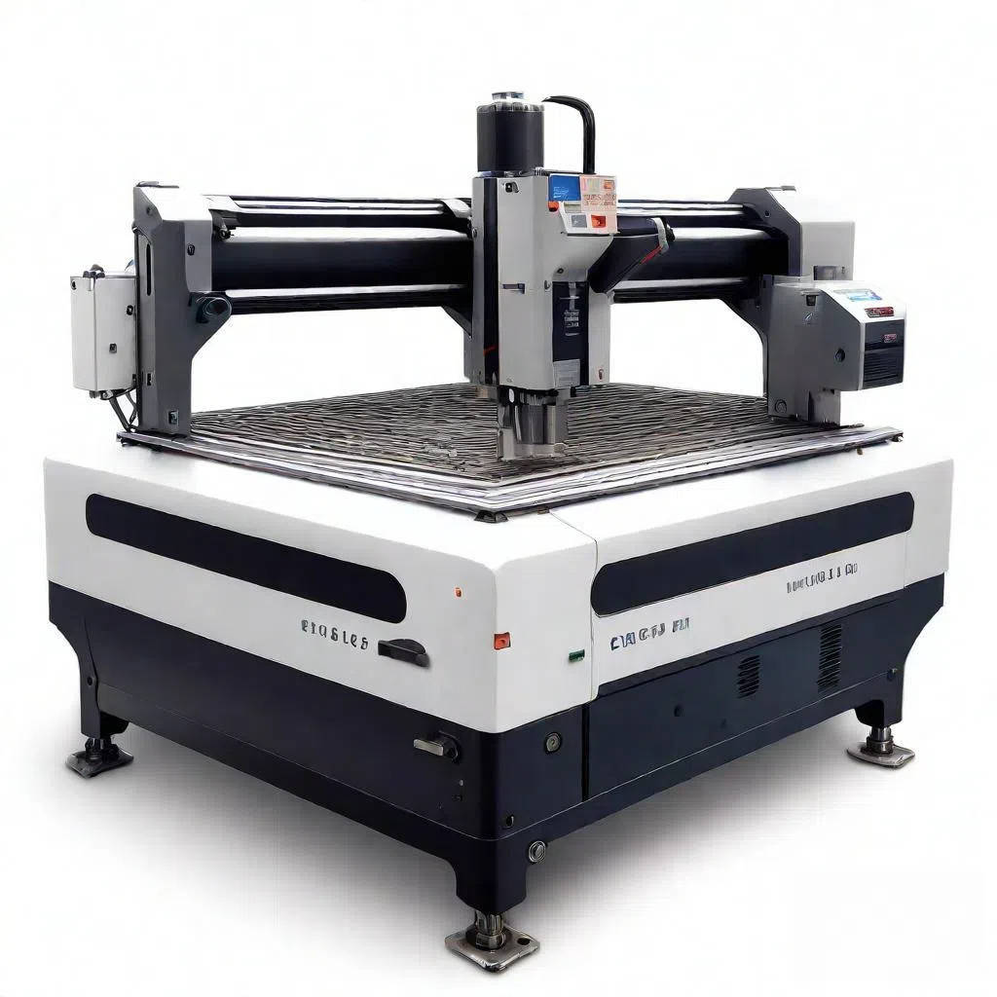 | 1 | 0.5 | 0.5 | 无需改造 | 2026.7.25-8.10 | 草博园试验室
27 |  | 非金属激光切割 | 切割面积1200×800mm，激光功率80W×2（双头），切割速度600 mm/s（切割）；水冷系统，DSP控制，脱机操作 | 常规 | 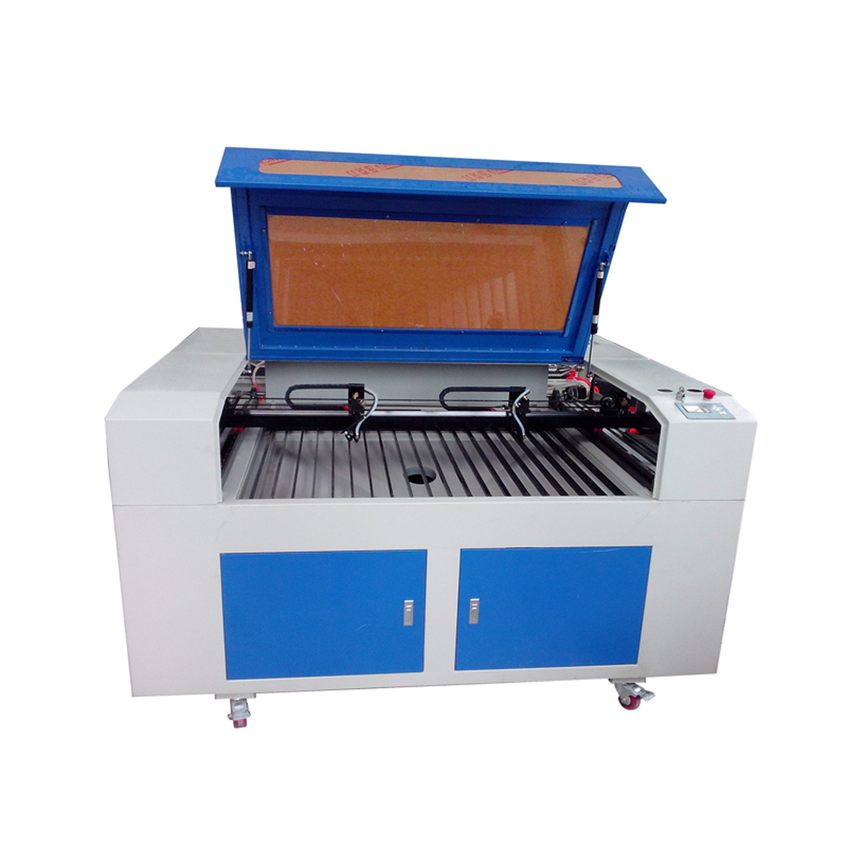 | 1 | 3 | 3 | 无需改造 | 2026.7.25-8.10 | 草博园试验室
28 | 中试验证平台设备群 | 牧草播种性能检测试验台 | 1.18路排种管，每一路风速风压重量； 2.牧草混合试验台，可测气吹式与气吸式牧草排种器 | 定制 | 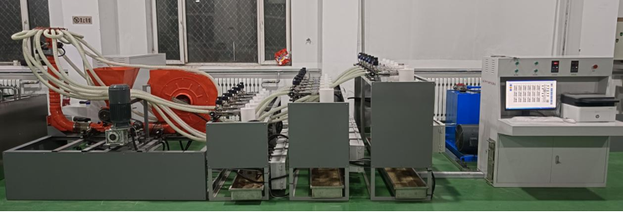 | 1 | 48 | 48 | 无需改造 | 2027年8月-12月 | 2027年底科研楼
29 |  | 种子损失率检测装置 | 检测范围：总损失率≤9%，含杂率≤34% 技术原理：动态称重传感器+自动分拣筛（粒径7cm以下碎草识别） 功能：同步采集割台损失、脱粒清选损失数据 | 定制 | 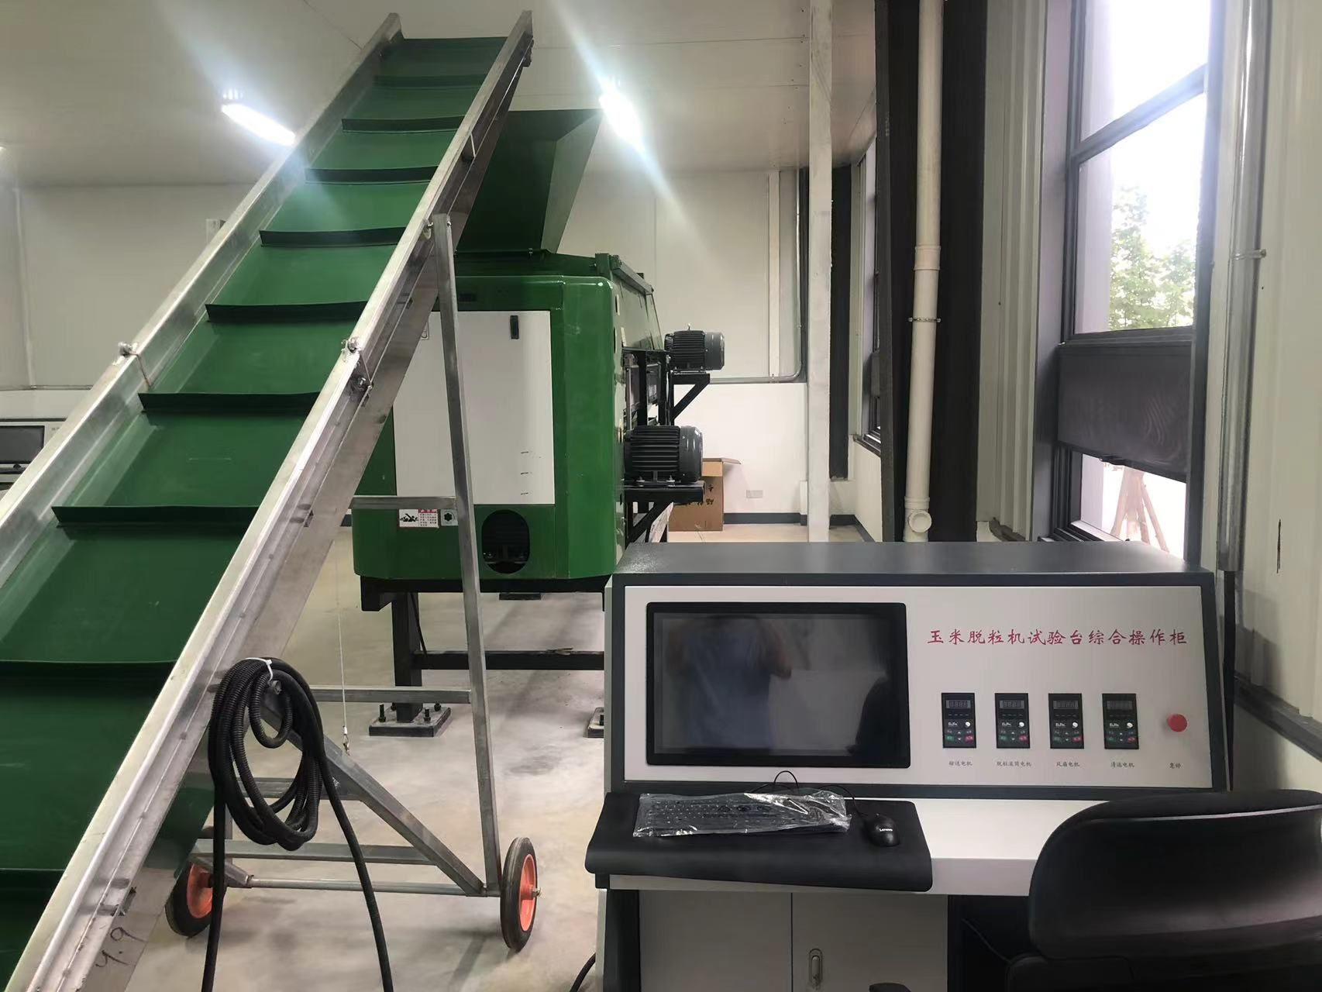 | 1 | 15 | 15 | 无需改造 | 2027年8月-12月 | 2027年底科研楼
30 |  | 牧草种子联合收获试验台​ | (1)配套总功率：120KW； (2)送料夹持链线速度1m/s～3m/s（可调）； (3)割台行数：6行；三种以上不同形式拆换割台； (4)脱粒滚筒转速0～800 rpm（可调）； (5)风机转速0～1200 rpm（可调）； (6)鱼鳞筛振动频率 0~300 r/min（可调）； (7)脱粒滚筒与凹板间隙可调 100～400mm（可调）； (8)稻麦喂入输送带：长度10m宽度1.5mm，喂入速度0～2m/s(可调)； (9)玉米清选夹带损失传感器，冲击压电式 ，监测精度85%； (10)种子清选含杂监测传感器，视觉识别式，监测精度83%； (11)草种脱粒破碎率传感器，视觉识别式，监测精度83% (12)RSD16梳脱割台：割幅4.8m，配套动力150马力，整机宽度5.23m，梳齿排数8排。 | 定制 | 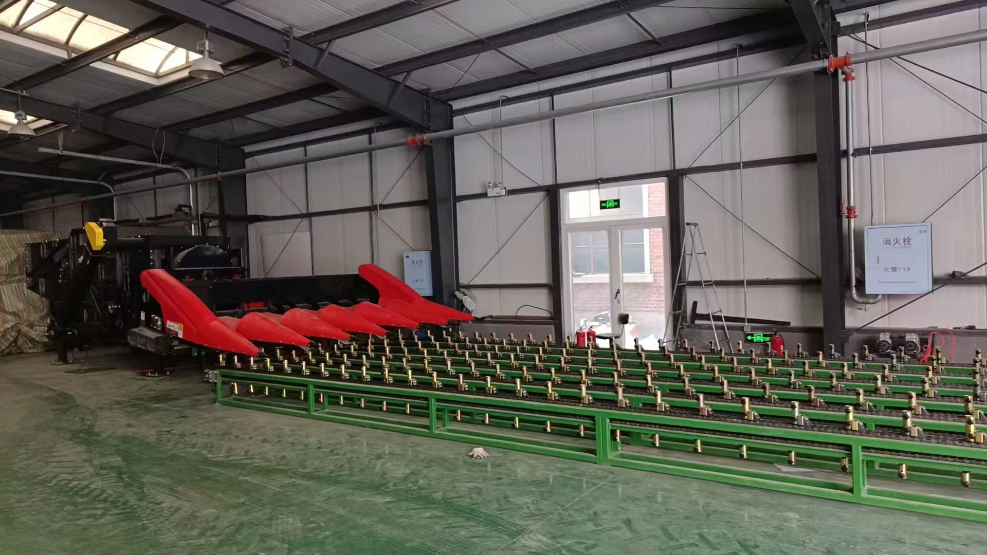 | 1 | 161.5 | 161.5 | 无需改造 | 2027年8月-12月 | 2027年底科研楼
31 |  | 沙地地形三维建模无人机 | 大疆Matrice 350 RTK 三云台，多光谱镜头，喊话器，禅思P1/L1​​+毫米波雷达，H20N+H20T​组合，照明灯 | 常规 | 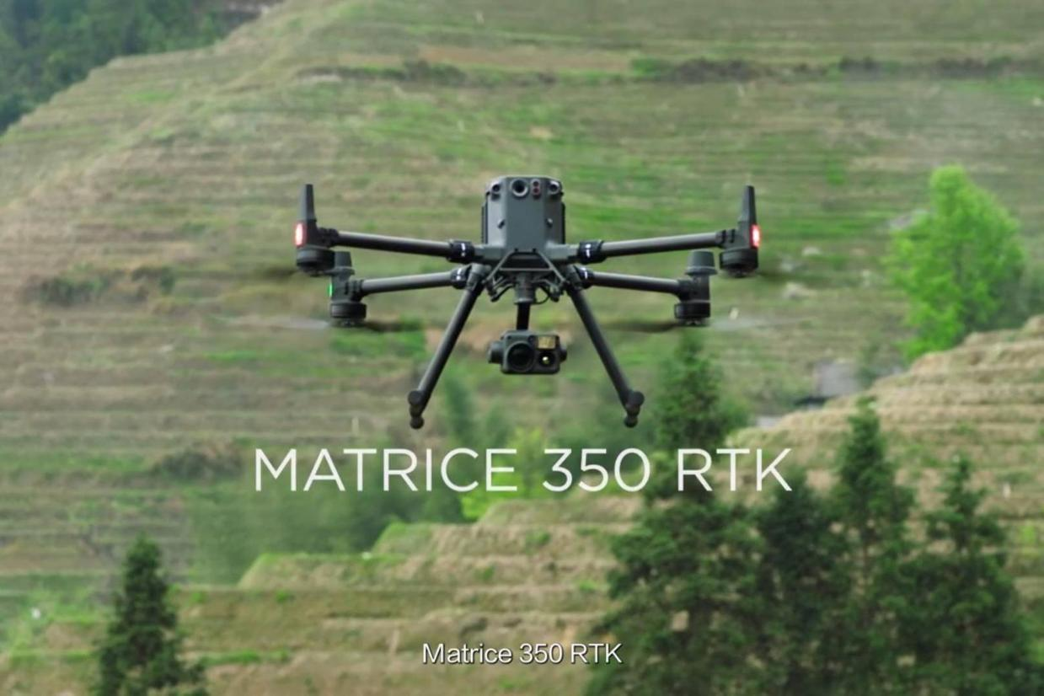 | 1 | 18 | 18 | 无需改造 | 2026年9月15-25 | 草博园区
32 | 专业测试设备群 | 机械结构疲劳试验机 | 负荷范围：10kN-1000kN（PAW系列），动态载荷20-200kN（FLPL系列）； 频率：0.01-100Hz（PAW系列）； 控制波形：正弦波、三角波、随机波等，支持高温（200℃）和低温（-10℃）环境测试；精度：±0.5%FS（FLPL系列），自动停机保护（疲劳坑直径≥0.1mm触发报警） | 常规 | 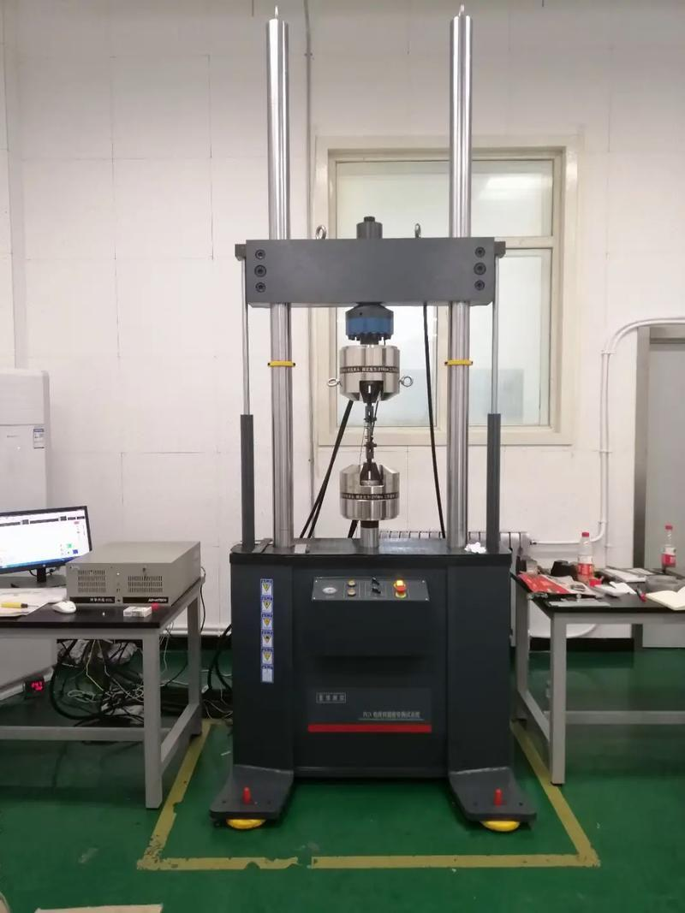 | 1 | 25 | 25 | 无需改造 | 2026年8月15-25 | 草博园区
33 |  | 电机扭矩测试仪 | Torque-10k； 最大功率：10 kW；扭矩分辨率：0.01 Nm | 常规 | 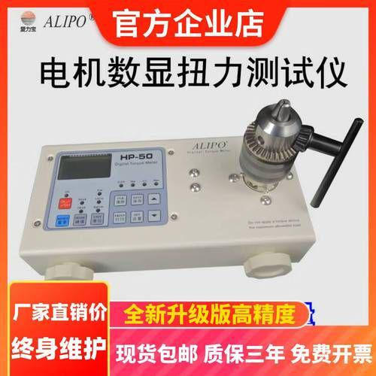 | 1 | 10 | 10 | 无需改造 | 2026年8月15-25 | 草博园试验室
34 |  | 电机扭矩测试仪 | Torque-30k； 最大功率：30 kW；扭矩分辨率：0.01 Nm | 常规 |  | 1 | 18 | 18 | 无需改造 | 2026年8月15-25 | 草博园试验室
35 |  | 电机扭矩测试仪 | Torque-50k； 最大功率：50 kW；扭矩分辨率：0.01 Nm | 常规 |  | 1 | 21 | 21 | 无需改造 | 2026年8月15-25 | 草博园试验室
36 |  | 电气负载耐压试验机 | Keysight IT8516C + 120 V/240 A/3000 W； 通道：1；电压最大 120 V；电流最大 240 A；功率 3000 W | 常规 | 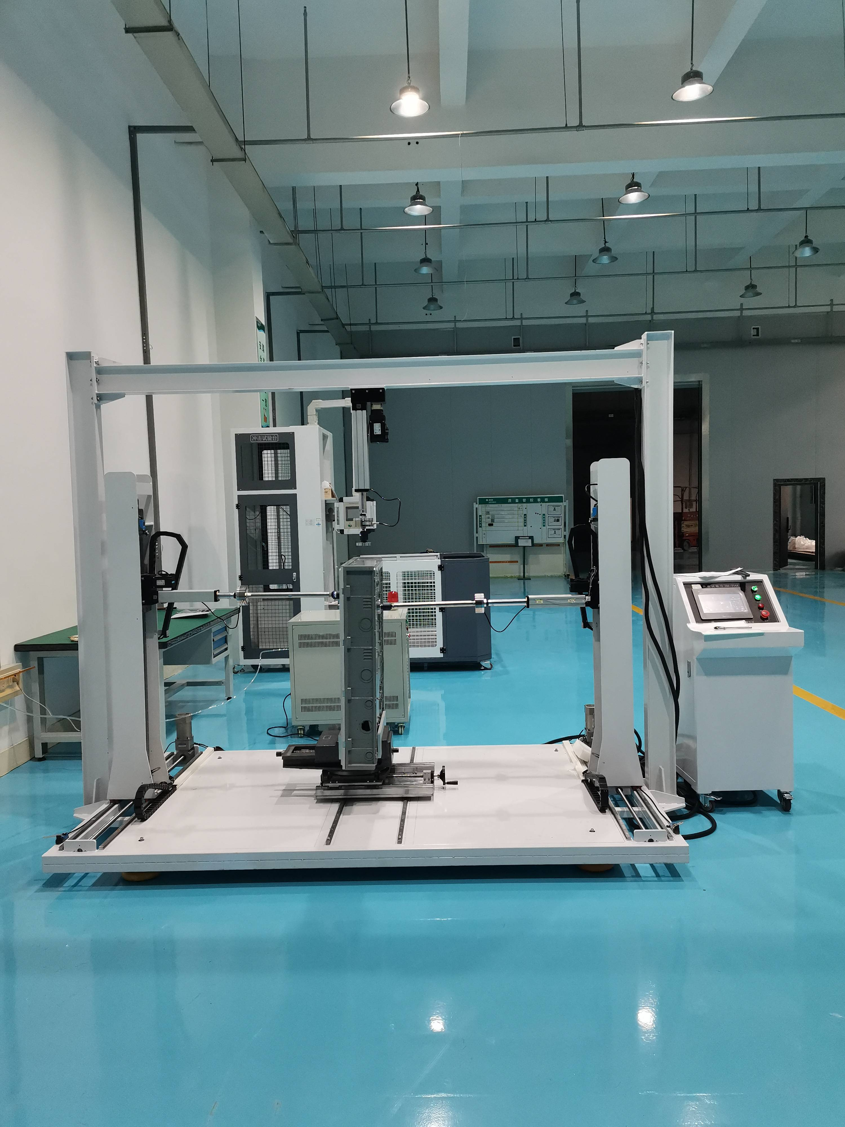 | 1 | 5 | 5 | 无需改造 | 2026年8月15-25 | 草博园试验室
37 |  | 火花直读光谱仪 | 谱线范围：160-500nm；火花台最大承重50kg；处理分析时间＜50s；识别含碳碳钢材料 | 常规 | 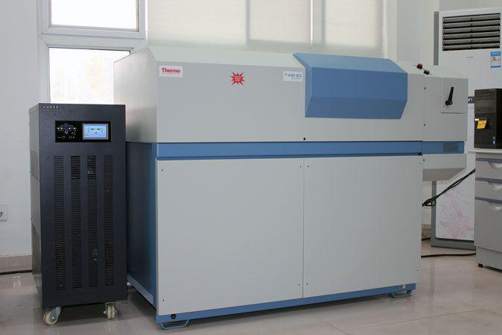 | 1 | 16 | 16 | 无需改造 | 2026年8月15-25 | 草博园试验室
38 |  | 万能材料试验机 | 最大试验力：1000KN；试验力精度：1级（误差≤±1%）；拉伸空间：650mm（含活塞行程）；压缩空间：0~470mm，弯曲支辊间距500mm；变形测量范围：引伸计满量程的2%~100% 控制系统：Windows XP/2000操作系统，支持GB/T228-2002标准自动处理数据；夹具配置：圆试样夹持直径：Φ13~Φ40mm；扁试样最大夹持厚度：0~30mm，宽度80mm；主机结构：油缸上置式，电机链轮链条传动 | 常规 | 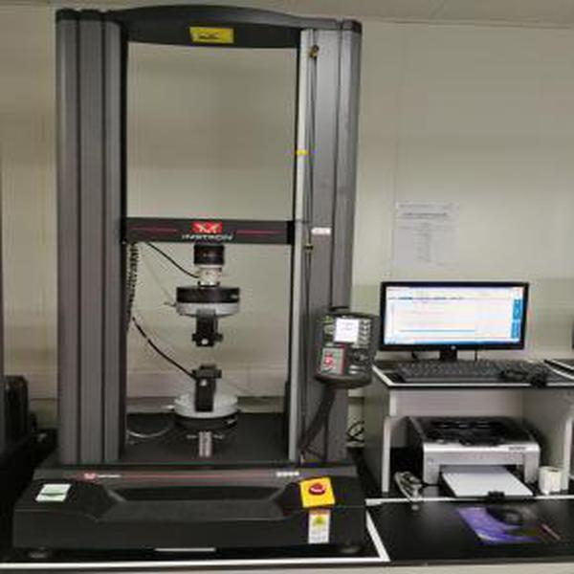 | 1 | 13 | 13 | 无需改造 | 2026年8月15-25 | 草博园试验室
39 | 辅助及加工研发设备群 | 运输设备 | 1.电动拖板车，3吨，站驾式；全电动；可拆卸车斗，数量3台 | 常规 | 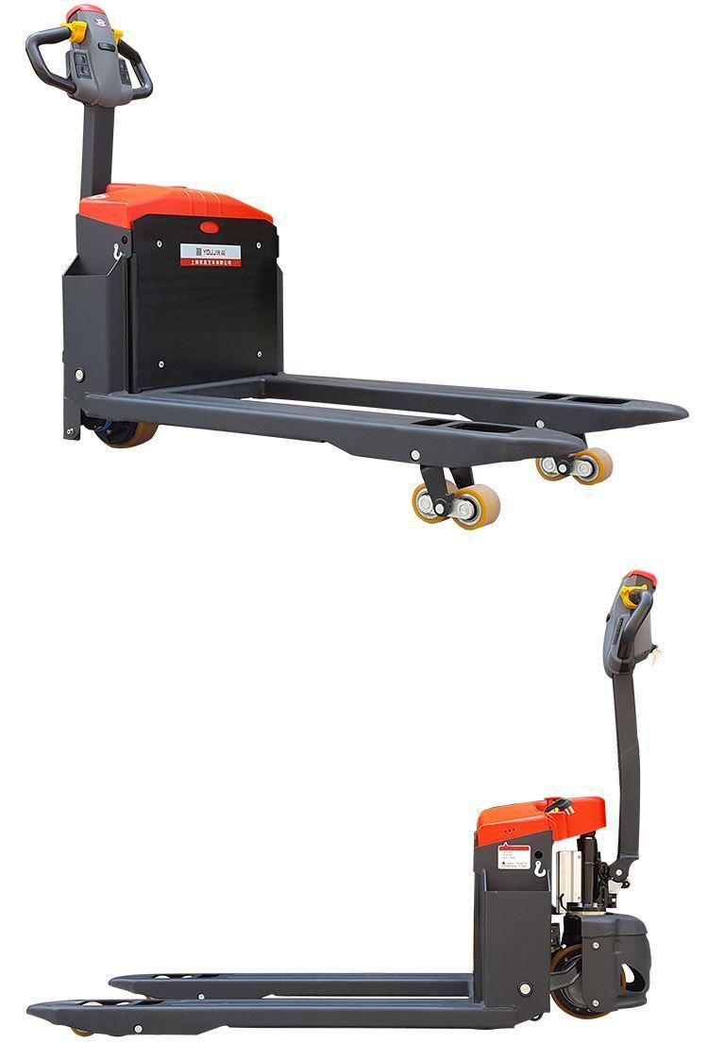 | 3 | 8 | 24 | 无需改造 | 2026年7月25-8月25 | 草博园工厂
40 |  | 电动叉车 | 5吨单轮 | 常规 |  | 1 | 20 | 20 | 无需改造 | 2026年7月25-8月25 | 草博园工厂
41 |  | 电动扫地车 | 1450款 清扫宽度1450mm 水箱300L 垃圾箱容量160L 功率300W，效率10000m2/h，220V电压 | 常规 | 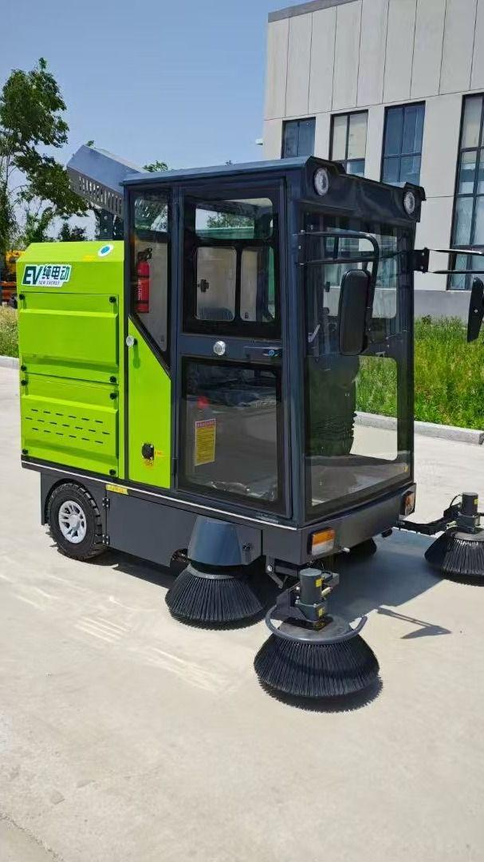 | 1 | 2 | 2 | 无需改造 | 2026年7月25-8月25 | 草博园工厂
42 |  | 举升机 | 2.0–3.5m行程mm，带安全锁止装置 | 常规 | 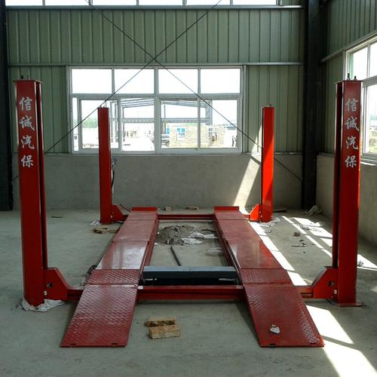 | 1 | 14 | 14 | 无需改造 | 2026年7月25-8月25 | 草博园工厂
43 |  | 装配用电动设备工具 | 电动扳手: 定扭矩电动扳手 支持三档扭力调节，最大空载转速2800rpm，锂电池供电。18V锂电，最大扭矩300Nm，配备5.0AH电池×2，充电器GAL 18V-40，带电量显示。配置6mm-30mm套筒。数量：20套 电钻/冲击钻: 博世 GSB180-LI 充电式冲击钻 参数：18V锂电，4.0AH电池×2，13mm自锁卡头，最大转速1700rpm，钻孔能力（金属/木材）13mm/35mm 数量：10套；18V锂电，配备原厂电池×2。 岩石电钻 ZYM-15T 功率1.5kW，电压380V，钻孔直径33-45mm,主轴转速520r/min。数量2个。 角磨机: 数量：20把 参数：100mm切割片，18V锂电，4.0AH电池×2，转速8500rpm | 常规 | 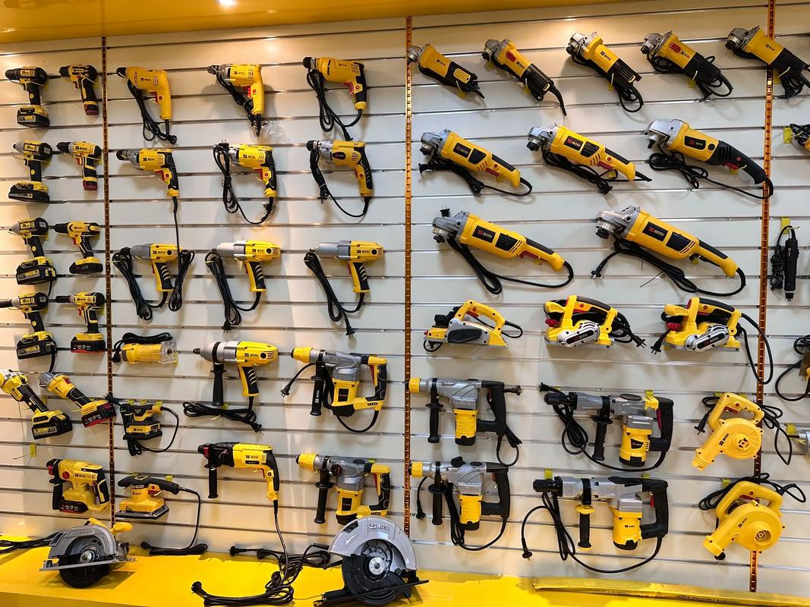 | 1 | 6 | 6 | 无需改造 | 2026年7月25-8月25 | 草博园工厂
44 |  | 激光管材切割机 | 切割材料:碳钢、不锈钢、铝合金 最大切割厚度:碳钢最大6mm 切割直径范围:50-500mm 激光功率:3000W光纤激光器 定位精度:±0.05mm 控制系统:国产高精度，支持三维动态切割编程 | 常规 |  | 1 | 24 | 24 | 无需改造 | 2026年7月25-8月25 | 草博园工厂
45 |  | 万能外圆磨床 | 最大磨削直径Φ200mm，顶尖距500/750mm 砂轮尺寸Φ400×50mm，线速度35m/s 工作台液压移动速度0.1-4m/min，精度圆度≤0.0015mm | 常规 |  | 1 | 12 | 12 | 无需改造 | 2026年7月25-8月25 | 草博园工厂
46 |  | 数控弯管机 | 矩形钢管最大尺寸150x100x6mm，（长*宽*厚度），方管最大尺寸100x100x5mm，圆管直径最大200mm | 常规 |  | 1 | 14 | 14 | 无需改造 | 2026年7月25-8月25 | 草博园工厂
47 | 测试验证设备群 | 数字示波器 MSOX3022T | Keysight MSOX3022T； 2 通道；200 MHz 带宽；5 GS/s；10 Mpts 存储 | 常规 | 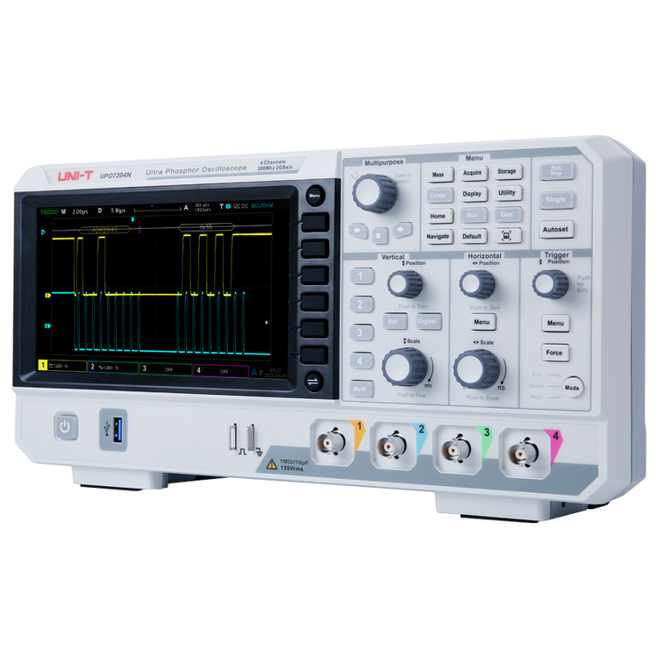 | 1 | 17 | 17 | 无需改造 | 2026年8月5-8月31 | 草博园工厂
48 |  | 数字示波器 DSOX3014T | Keysight DSOX3014T； 4 通道；100 MHz 带宽；2.5 GS/s；2 Mpts 存储 | 常规 |  | 1 | 8 | 8 | 无需改造 | 2026年8月5-8月31 | 草博园工厂
49 |  | 硬度计（布氏/洛氏） | 布氏试验力62.5-187.5kg，洛氏标尺HRA/HRB/HRC 压痕直径分辨率0.005mm，适用铸件、锻件 布氏/洛氏/维氏三合一，数显自动加载 测试范围8-650HBW | 常规 | 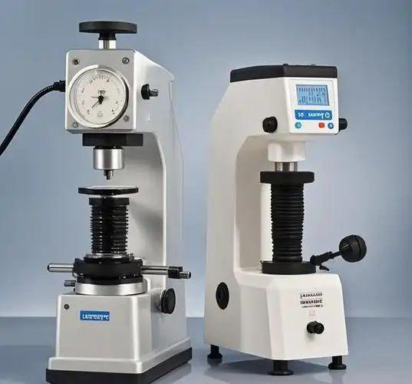 | 1 | 3 | 3 | 无需改造 | 2026年8月5-8月31 | 草博园工厂
50 |  | EMC 测试系统 | （含 EMI 接收机、LISN、电波暗室、天线等）； 满足 CISPR 16/22；10 kHz–6 GHz | 常规 | 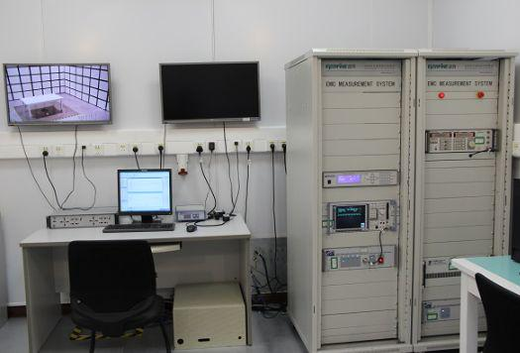 | 1 | 17 | 17 | 无需改造 | 2026年8月5-8月31 | 草博园工厂
51 |  | ​动平衡机 | 型号：SCHENCK HARDY T5，工件最大直径800mm，最大工件重量100kg，平衡精度G0.4级，自动去重功能 | 常规 | 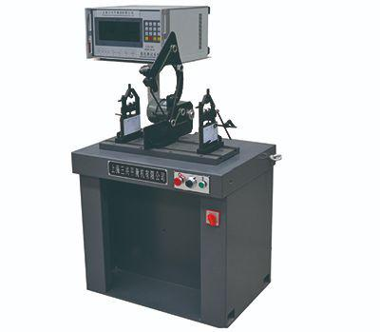 | 1 | 36 | 36 | 无需改造 | 2026年8月5-8月31 | 草博园工厂
52 |  | 三坐标测量仪 | 行程500-1500mm，精度3.0+L/300μm 配置Renishaw测头，支持三维文件导入（STP/IGS） | 定制 | 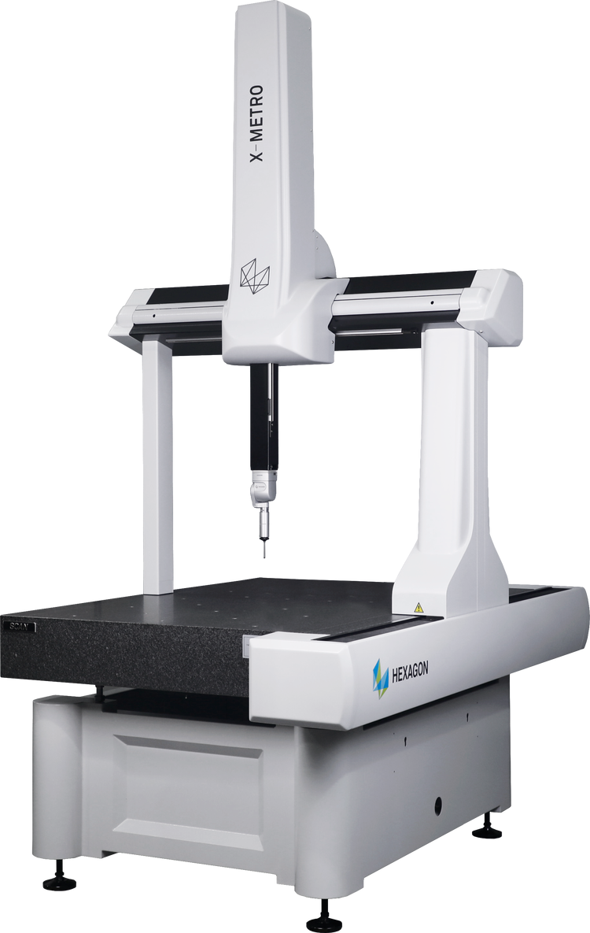 | 1 | 30 | 30 | 恒温恒湿间改造 | 2026年8月-11月含改造时间 | 草博园工厂
53 | 加工研发及测试辅助设备群 | 台车式电阻炉 | RT2-320-9 额定功率（kW）320 额定温度（℃）950 工作区尺寸（mm）3500×1500×1000 重量（t）25 | 常规 | 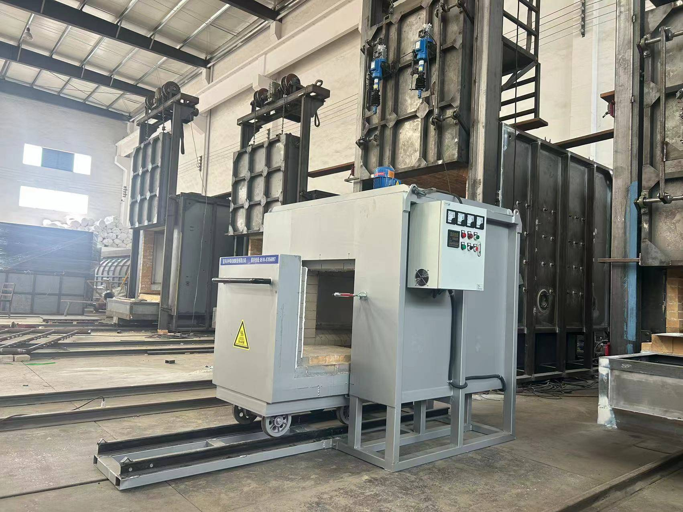 | 1 | 10 | 10 | 电路防火改造 | 2026年8月-11月含改造时间 | 草博园工厂
54 |  | 数控淬火机 | 最大加工尺寸（mm）Φ200×3000；功率（kW）50 | 常规 | 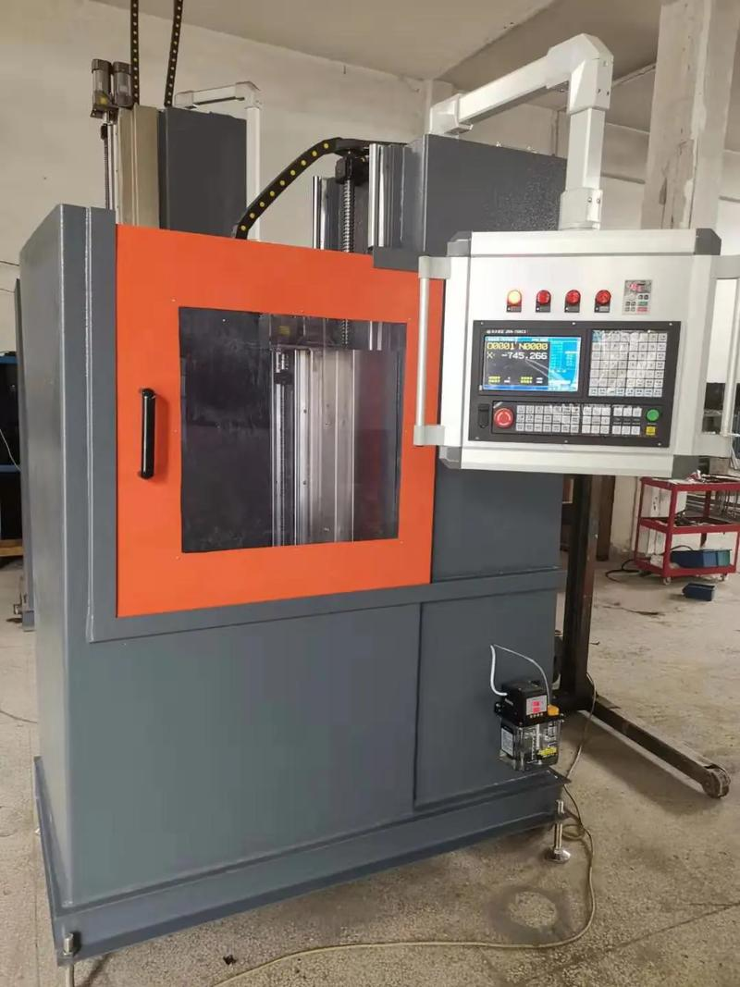 | 1 | 15 | 15 | 电路防火改造 | 2026年8月-11月含改造时间 | 草博园工厂
55 |  | 手持式喷砂机 | 功率：0.63kW（1010B）； 气源：流量0.7m³/min，压力3-8kg/cm²（6050-A），支持单相220V电源； 配置：含喷砂枪、吹尘枪、手套、脚踏开关，部分型号配旋风分离器和加热装置； 除尘：自动清灰（SRT系列配DC-1L至DC-8W除尘器） | 常规 | 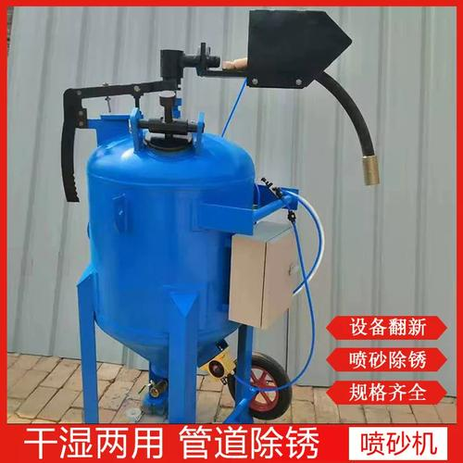 | 1 | 2.5 | 2.5 | 环保喷漆处理 | 2026年8月-11月含改造时间 | 草博园工厂
56 |  | 自走式涂装机器人 | 喷涂效率:200㎡/h 喷涂压力:0.3-0.6MPa 雾化方式:高压无气喷涂 重复定位精度:±0.1mm 免示教涂料回收率:≥95% 控制系统:ABB IRC5，支持多涂层参数预设 | 定制 | 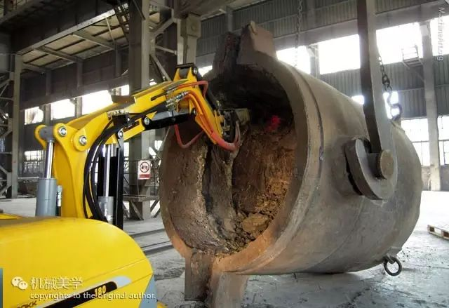 | 1 | 18 | 18 | 环保喷漆处理 | 2026年8月-11月含改造时间 | 草博园工厂
57 |  | 复合机器人 | 载重2吨；带机械手臂，负载10kg，臂展精度：1300mm/±1mm；视觉+激光SLAM 360°避障，三级防撞 | 定制 | 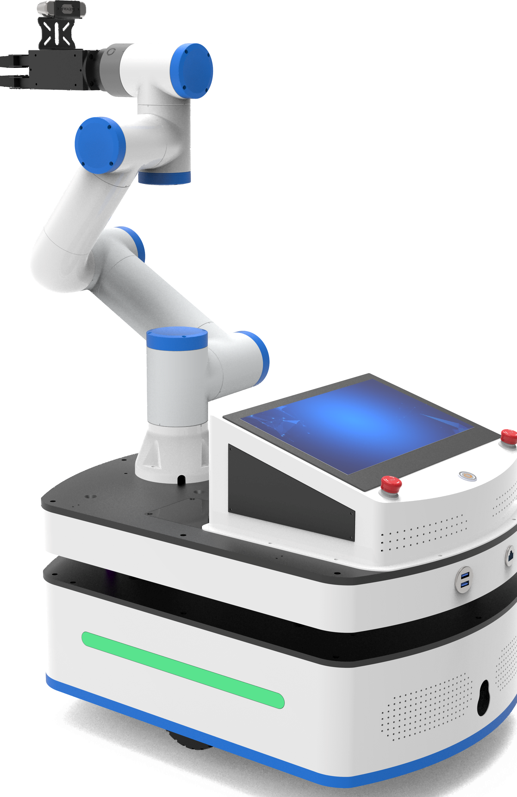 | 1 | 33 | 33 | 无需改造 | 2026年8月1-9月1 | 草博园试验室
58 |  | 装配用气动工具 | 气动风炮 重型风炮 负载扭力14000N，进气接头1/2"，空载转速5500R，含33/34/35/36/38/41套筒×6。 短轴风炮 LX-8310A 方头尺寸1/2寸，压缩空气驱动。 含内六角扳手、气针、吹尘枪、气铲、刻磨机等，材质防锈抗冲击。数量：10套 黄油机: 科球 GZ-8型气动黄油机 12升容量，气动驱动。数量3个。 德立 HS806 便携式锂电黄油机 24V电池供电，配油管及注油枪。数量3个。 | 常规 | 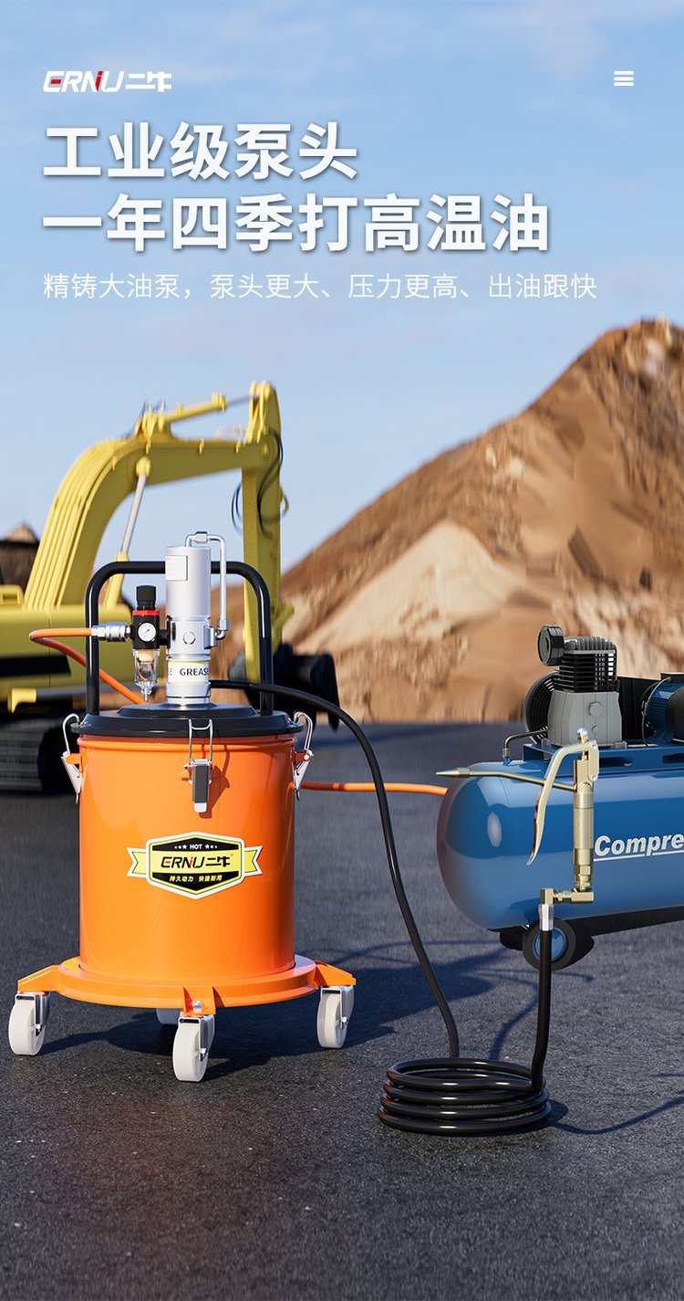 | 1 | 5 | 5 | 无需改造 | 2026年8月1-8月15 | 草博园工厂
59 |  | 机械辅助类设备与工具 | 冷雾机：ABB 7.5KW高压泵，喷头数量50-80个，续航10小时，烟雾射程15米；数量6台 电加热高压清洗机：参数：压力180Bar，流量13L/min，加热温度≥80℃，配10m高压软管×2 安铂 ACEPOMRX2-5KVA 绕线式中频感应加热器；功率5KVA，数显控制。数量3台 高压洗车泵：380V，10KW功率，出水压力740斤，流量35L/min；配置20米钢丝管+卷管器。数量1台 润滑与过滤设备 油雾分离器：可分离油泥，维护气动元件灵敏度。数量20 油雾器：供油量40-50滴/10m³空气，用于气动系统润滑。数量20 | 常规 |  | 1 | 5 | 5 | 无需改造 | 2026年8月1-8月15 | 草博园工厂
60 |  | 干冰清洗机 | 机身尺寸为L590W400H515(mm)，重量为50kg，适用电压为AC220V(50-60HZ)，主电机功率为0.37KW；其供气流量与压力参数可调，范围分别为0.5-4.0/min和0.1~0.8Mpa，干冰喷射量同样可调，范围为0.1-1KG/min；设备适用的干冰尺寸为140 * 125 * 250MM，每块约重5Kg。 | 常规 |  | 1 | 1.5 | 1.5 | 无需改造 | 2026年8月1-8月15 | 草博园工厂
61 | 研发验证设备群 | 种业场景三维重建工作站 | 硬件性能： 5节点计算单元（AMD 7700X + RTX 3700显卡，128GB内存） 处理能力：单日3万张照片重建 便携设计： 重量27kg，滚轮式防护箱，支持车载/野外运输 功耗1650W，搭配3000W户外电源可续航2-3小时 | 定制 |  | 1 | 15 | 15 | 无需改造 | 2026年8月1-10月1 | 草博园工厂
62 | 补充加工研发设备群 | 钳工划线平台 | 材质HT200，精度等级0-3级 带T型槽设计，人工退火处理，承重1.5吨 尺寸2000×4000mm，复合桌面厚度40mm 配备台虎钳、锉刀、划线平台等工具 | 常规 |  | 3 | 3 | 9 | 无需改造 | 2026年9月1-9月15 | 草博园工厂
63 |  | 3D手持扫描仪 | 扫描范围1000mm*800mm，最大工件3米；线缆10m；配置识别处理软件，可转输出三维模型图（.stl等） | 常规 |  | 1 | 15 | 15 | 无需改造 | 2026年9月1-9月15 | 草博园试验室
64 |  | 台式挤出机 | XPM-17注塑机，螺杆直径: 20mm；螺杆转速: 0-100r/min；温度范围: 0-300℃；长径比: 56和48 (双阶) | 常规 |  | 1 | 4.5 | 4.5 | 无需改造 | 2026年9月1-9月30 | 草博园试验室
65 |  | 图形工作站 | 1.图形工作站1：处理器：AMD Ryzen 9 7950X（16核32线程，5.7GHz） 显卡：NVIDIA RTX 5070（Ada架构，AI渲染加速） 内存：64GB DDR5 6400MHz 存储：2TB PCIe 5.0 SSD（系统盘） + 4TB HDD（素材盘） 显示器：32英寸4K，120Hz，数量10台，32英寸2K，144Hz，数量10台。 电源/散热：850W电源 + 360mm水冷。数量：10台 2.图形工作站2：处理器：Intel i9-14900（24核，5.0GHz睿频） 显卡：RTX 4070 12GB 内存/存储：32GB DDR4 + 512GB SSD + 2TB HDD。数量：5台 3.图形工作站3：处理器：Intel i9-14900 显卡：RTX 5060Ti 16GB。数量：5台 内存/存储：16GB DDR5 + 1TB SSD | 定制 |  | 20 | 1.3 | 26 | 无需改造 | 2026年9月1-9月30 | 草博园试验室
66 |  | AI 算力服务器 | Gooxi国鑫服务器（CPU 112C/224T @2.5 GHz／512 GB／RTX A6000×8）； 112 核心 224 线程；512 GB DDR4；8×RTX A6000 48 GB；含机柜、电源、散热 | 定制 |  | 1 | 35 | 35 | 无需改造 | 2026年9月1-9月30 | 草博园试验室
67 |  | 机器人算力控制器 | NVIDIA Jetson Orin Nano Super Dev Kit； 8 GB RAM；4×A76 CPU；128-Core Maxwell GPU | 定制 |  | 20 | 0.35 | 7 | 无需改造 | 2026年9月1-10月15 | 草博园试验室
68 | 软件部分 | 中试项目数据管理 | V2.5，支持 100 + 中试项目并行管理，数据存储容量≥10TB，响应时间≤2s，兼容 Excel/CSV/ 数据库等多格式数据导入导出，具备数据备份与权限分级管理功能 | 定制 |  | 1 | 80 | 80 | 无需改造 | 2026年9月-2027年9月 | 草博园、科研楼
69 |  | 研发项目管理 | 企业版，支持 50 + 研发项目并行管理，包含项目立项、进度跟踪、资源分配、成本核算、成果归档等核心模块，用户数≥30，支持移动端与 PC 端同步，具备项目报表自动生成功能 | 定制 |  | 1 | 37.5 | 37.5 |  |  | 草博园、科研楼
70 |  | 数字孪生 | 专业版，3D 建模精度≤0.1mm，实时渲染帧率≥30fps，支持多设备协同仿真与场景漫游，兼容 CAD/STP/IGS 等主流三维模型格式，支持自定义气候、地形等试验环境参数 | 定制 |  | 1 | 80 | 80 |  |  | 草博园、科研楼
合计 |  |  |  |  |  | 135 |  | 1576.5

